Sheet1
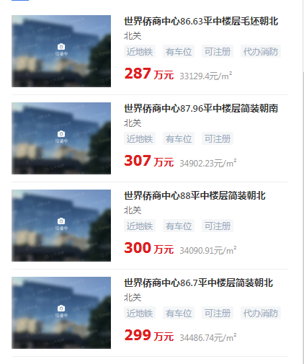

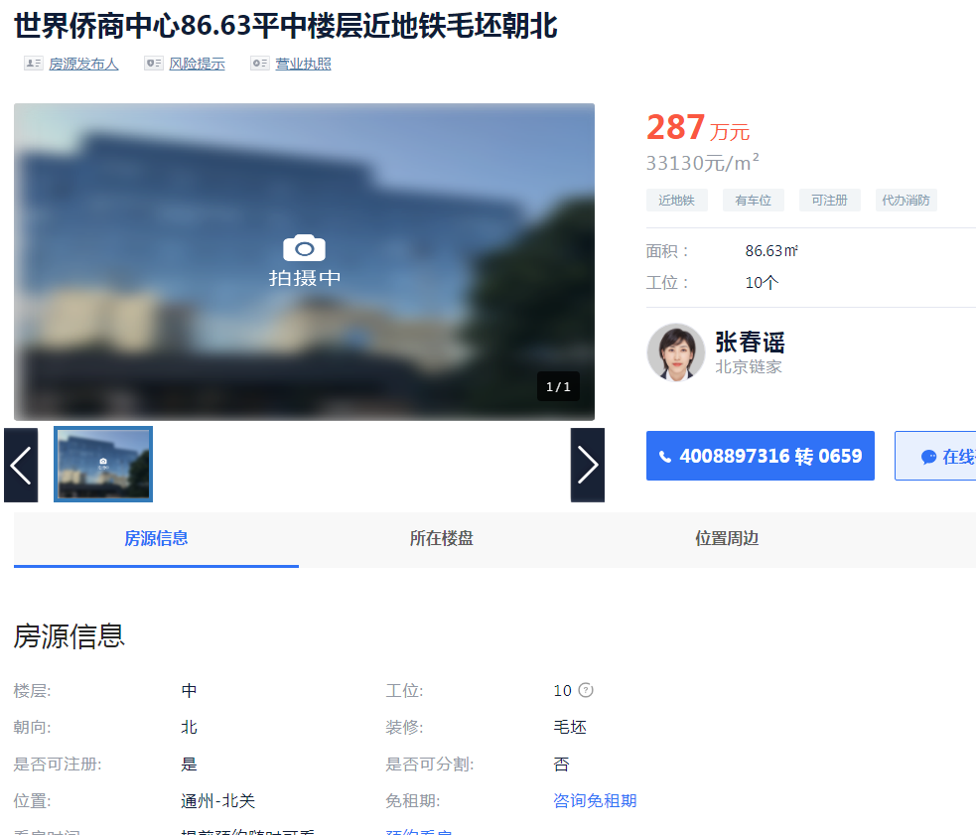

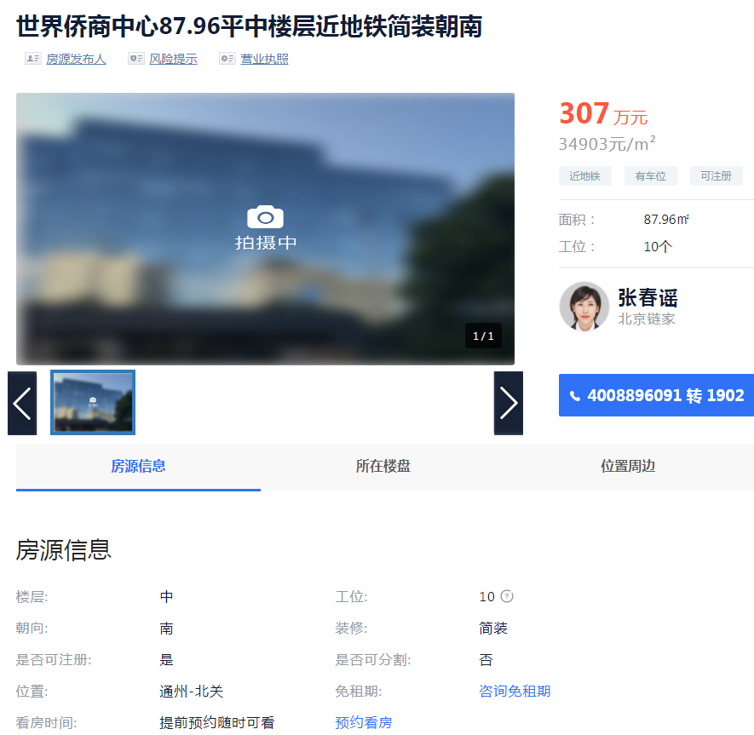

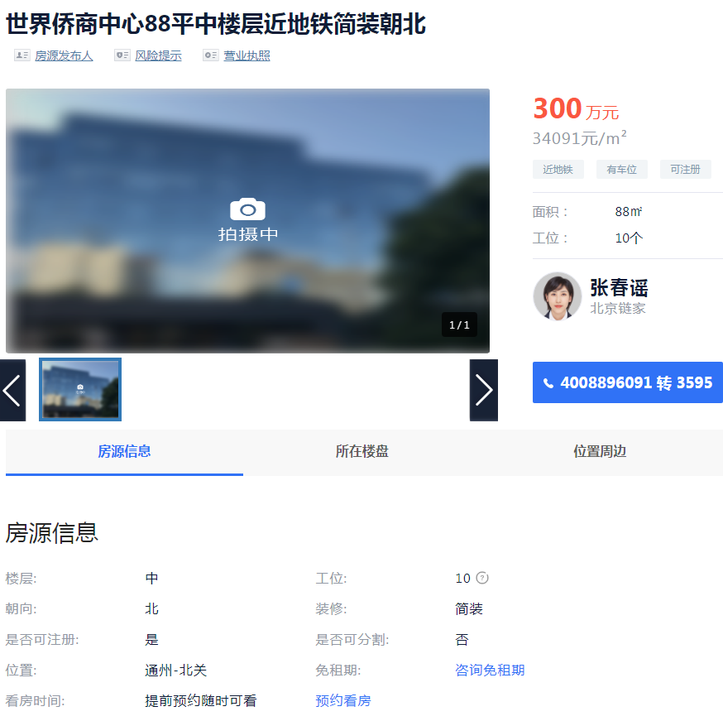

 |  |  |  | 1
侨商中心 | 86.83 | 33130 | 中区 | 33130
侨商中心 | 87.96 | 34903 | 中区 | 34903
侨商中心 | 86.7 | 34487 | 中区 | 34487

市调情况 | 目前挂价33000-35000，成交价可以再谈

